1_全体像（UC×3つの問い×4機能）
HHグループ AI経営診断 ｜ 全体像（ユースケース × 経営者の問い × 4機能構造）
ユースケースの全体一覧から出発し、経営者の3つの問いに答える4機能の構造へマッピングする。

■ ユースケース一覧
ID | ユースケース概要 | 現状カバー | 備考
UC-1 | 計画×実績のギャップ検知（HD横断）：各社の事業計画の進捗を横断的に把握し、計画と実績のズレを検知する | カバー | 現行アプリのモニタリング機能で対応
UC-2 | 計画前提×外部環境の整合性チェック：各社計画の前提が外部環境の変化と乖離していないかを検知し、乗り遅れ兆候をつかむ | カバー | 為替等、一部は外部データで実証済み
UC-3 | 計画の論理性・議論の質のモニタリング：報告内容のトーン変化や重要論点の議論漏れをチェックし、計画の説得力を確認する | 一部カバー | 報告内容の変化検知は精度に課題あり
UC-4 | 論点の重要度診断・打ち手の提示：検知したリスク・ギャップの重要度を見極め、対応の打ち手を提示する | カバー | AIアシスタントが打ち手の選択肢提示まで対応
UC-5 | 突発事象への影響度シミュレーション：大規模災害・事故等が業績・オペレーションに与える影響度を試算する | 未対応 | 影響波及モデル・発生シナリオの定義が必要
UC-6 | 重要イベント変更の影響分析：IR開業時期変更、大型イベントの中止・延期等が事業に与える影響を分析する | 未対応 | 過去の類似イベント事例データの収集が必要
UC-7 | 施設移転等の影響度分析：大規模施設の移転・統廃合等が沿線価値・収益に与える影響を、過去の類似事例から分析する | 未対応 | 類似事例の選定基準・比較ロジックの設計が必要

■ 経営者の3つの問い（すべてのユースケースはここに帰着する）
気づく | 問い①「何が起きた／起きうるのか」 |  | 計画とのズレ、外部環境の変化、突発事象。見えていなかったものに気づきたい。
見極める | 問い②「うちにどれくらい効くのか」 |  | どの事業に、どの経路で、どの程度の影響か。判断に足る確からしさで見極めたい。
打ち手を選ぶ | 問い③「どうすればいいのか」 |  | 取りうる選択肢は何か。それぞれの得失は。過去はどう対処したのか。

■ 問いに答える4機能の構造 と ユースケースのマッピング
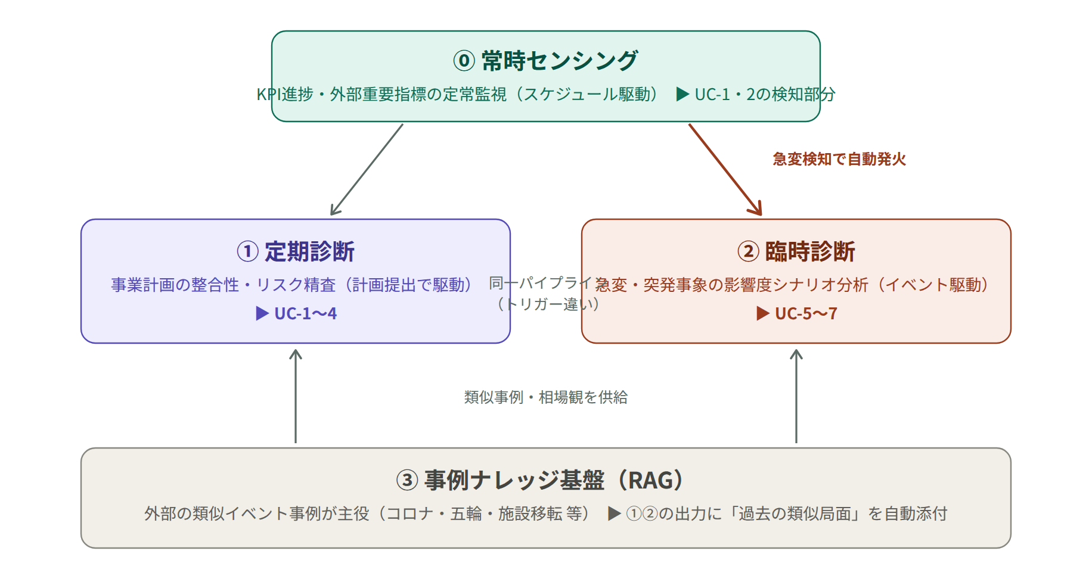

機能 | 役割（トリガー×レイヤー） | 対応UC | 答える問い
⓪ | 常時センシング：KPI進捗・外部重要指標の定常監視。急変を検知したら②を自動発火（スケジュール駆動のセンサー） | UC-1・2の検知部分 | 問い①（気づく）
① | 定期診断：各社事業計画の整合性・論理性・リスクをHD横断で精査（計画提出タイミングで駆動する診断パイプライン） | UC-1〜4 | 問い①②③すべて
② | 臨時診断：急変・突発事象の影響度をシナリオ分析（イベント駆動。①と同一パイプラインのトリガー違い） | UC-5〜7 | 問い②③（見極める・打ち手）
③ | 事例ナレッジ基盤（RAG）：外部の類似イベント事例が主役。①②の出力に「過去の類似局面」を自動添付する共有基盤 | 全UCに供給 | 問い②③の確からしさを支える

■ 4機能の関係性と設計理念
関係性① | ①定期診断と②臨時診断は、中身の診断パイプラインがほぼ同一。トリガー（定期／イベント）と入力が違うだけ。共通化により開発量を大きく圧縮できる。
関係性② | ⓪常時センシングは②の発火装置。急変検知が臨時診断を自動で起動し、「気づく→見極める」が一本のパイプラインでつながる。
関係性③ | ③事例ナレッジ基盤は①②の両方に燃料（過去の類似局面・相場観）を供給する。「学習コーナー」というタブにはしない——価値が出るのは診断結果の横に自動で添えられる瞬間。
設計理念① | 全機能の出力を「経営ブリーフ」1枚の型に固定：(1)何が起きたか(出典付き) (2)どう波及するか (3)影響の程度(幅で示す) (4)過去の類似局面 (5)取りうる打ち手。
設計理念② | 影響度は点推定しない。「方向×大きさのオーダー×確度」の幅で示し、根拠を必ず添える（生成AIの弱点を仕様で守る）。
設計理念③ | UIは増やさない。役員が見るのは「今日の論点」1画面。臨時診断は速報として割り込む。

